关系图
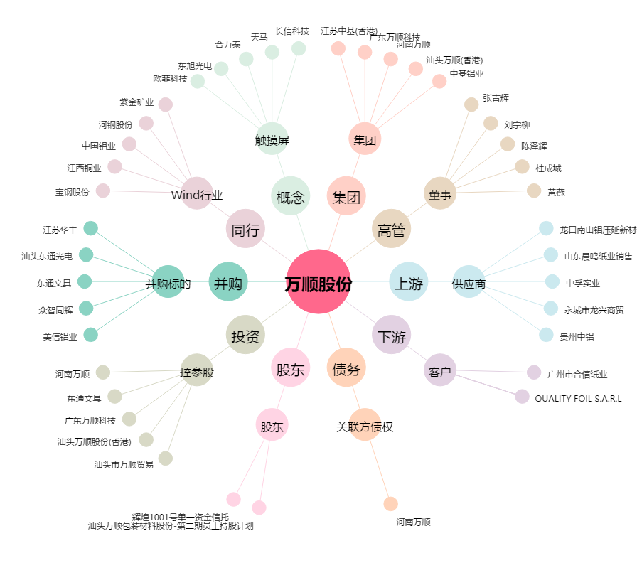
万顺股份[300057.SZ] - 关系概览图

